상품제안서
데이 국산블랙머그350ml | 상품코드: S27624

 |  |  |  |  |  |  | 02-713-8555 | www.synergygift.co.kr
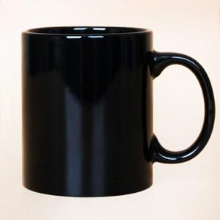

【상세/제작정보】 | 데이 국산블랙머그350ml 재 질 : 도자기 색 상 : 유광블랙 사이즈 : 지름8cm 높이9.5cm 용 량 : 350ml(12온스) 원산지 : 한국

【인쇄/포장옵션】 | 실크 / 1p무지케이스

【공급단가】 | 수량 | 100~ | 300~ | 500~ | 1,000~ | 3,000~
*VAT별도 | 단가 | 2,680원 | 2,580원 | 2,480원 | 2,380원 | 2,320원

【상품 URL】 | https://www.synergygift.co.kr:443/src/goods_detail.php?gdno=27624

